HVAC
参考文献：
[1]. 胡鹏, 艾欣, 杨昭, 吴界辰, 郭良松, 李庆彪, 张润恩. 考虑电能共享的综合能源楼宇群日前协同优化调度[J]. 电力自动化设备, 2019, 39(8): 239-245.
[2]. 孙国强, 陈晓东, 周亦洲, 陈胜, 卫志农, 王书征. 基于分布鲁棒机会约束的多类型楼宇电-碳联合分布式交易方法[J/OL]. 电网技术, 2023: 1-11.
[3]. 张夏霖, 杨健维, 黄宇. 含电动汽车与可控负荷的光伏智能小区两阶段优化调度[J]. 电网技术, 2016, 40(9): 2630-2637.
[4]. 周军, 李佳旺, 马鸿君, 姜德龙, 张虹. 考虑点对点电能共享的智能楼宇群分布式优化调度[J]. 电力自动化设备, 2021, 41(10): 113-121.
符号说明：
theta_in 房屋内部热容量，J/K
theta_wall 房屋墙体的热容量，J/K
V_iw 房屋内部与房屋墙体的热传递速率，W/(m²·K)
V_wo 房屋墙体与外界的热传递速率，W/(m²·K)
gamma 太阳辐射效率
W 办公楼宇窗口的总面积，m²
S 办公楼宇房屋外墙面积，m²
T_in_min 舒适温度下限，℃
T_in_max 舒适温度上限，℃
T_ref 温度参考值，℃
Xi_HVAC 用户不舒适度系数
Eta_HVAC COP的电制冷能效系数
 | OB1 | OB2
theta_in | 9200000 | 9200000
theta_wall | 26000000 | 26000000
V_iw | 10 | 10
V_wo | 40 | 40
gamma | 0.67 | 0.67
W | 640 | 400
S | 2400 | 1500
T_in_min | 24 | 24
T_in_max | 28 | 28
T_ref | 26 | 26
Xi_HVAC | 1 | 1
Eta_HVAC | 3 | 3

ENV
参考文献：
[1]. 张夏霖, 杨健维, 黄宇. 含电动汽车与可控负荷的光伏智能小区两阶段优化调度[J]. 电网技术, 2016, 40(9): 2630-2637.
符号说明：
Q 太阳能辐射，W/m²
T_out 室外温度，℃
Q | T_out
0 | 27.2
0 | 25.4
0 | 25.9
0 | 26.2
0 | 27.5
50 | 28.1
120 | 30.3
180 | 32.8
280 | 34.1
350 | 35.2
420 | 35.4
450 | 36.2
410 | 37.1
300 | 38.5
230 | 36.9
190 | 33.4
80 | 30.5
0 | 30.4
0 | 31.2
0 | 29.3
0 | 28.8
0 | 28.3
0 | 27.7
0 | 27.2

P_Base
符号说明：
P_Base 基础电负荷，kW
P_Base1 | P_Base2
30 | 21
38 | 24
34 | 25
48 | 35
85 | 63
102 | 112
134 | 112
168 | 154
255 | 175
320 | 259
360 | 288
333 | 292
342 | 282
389 | 294
312 | 243
286 | 253
232 | 210
193 | 142
154 | 111
123 | 76
76 | 72
49 | 56
37 | 29
32 | 22

PV
轨迹
 | 0 | 1 | 1
 | 0
 | 0
 | 0
 | 0
 | 0
 | 0.14550669124
 | 0.44635401538
 | 0.65234250918
 | 0.75601404673
 | 0.79242917505
 | 0.75500449384
 | 0.66389656087
 | 0.52462925615
 | 0.33847890732
 | 0.12660681051
 | 0
 | 0
 | 0
 | 0
 | 0
 | 0
 | 0
 | 0
t | PV_trace | S_PV1 | S_PV2 | P_PV_ba1 | P_PV_ba2
1 | 0 | 600 | 700 | 0 | 0
2 | 0 |  |  | 0 | 0
3 | 0 |  |  | 0 | 0
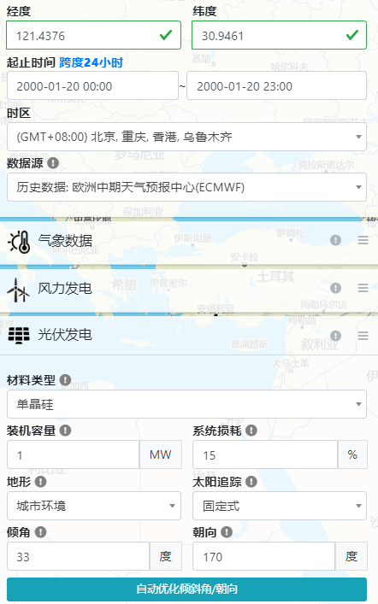
4 | 0 |  |  | 0 | 0
5 | 0 |  |  | 0 | 0
6 | 0 |  |  | 0 | 0
7 | 0.14550669124 |  |  | 87.304014743 | 101.85468387
8 | 0.44635401538 |  |  | 267.81240923 | 312.44781077
9 | 0.65234250918 |  |  | 391.40550551 | 456.63975642
10 | 0.75601404673 |  |  | 453.60842804 | 529.20983271
11 | 0.79242917505 |  |  | 475.45750503 | 554.70042254
12 | 0.75500449384 |  |  | 453.00269631 | 528.50314569
13 | 0.66389656087 |  |  | 398.33793652 | 464.72759261
14 | 0.52462925615 |  |  | 314.77755369 | 367.2404793
15 | 0.33847890732 |  |  | 203.08734439 | 236.93523513
16 | 0.12660681051 |  |  | 75.964086306 | 88.624767357
17 | 0 |  |  | 0 | 0
18 | 0 |  |  | 0 | 0
19 | 0 |  |  | 0 | 0
20 | 0 |  |  | 0 | 0
21 | 0 |  |  | 0 | 0
22 | 0 |  |  | 0 | 0
23 | 0 |  |  | 0 | 0
24 | 0 |  |  | 0 | 0

BESS
符号说明：
Eta_BC 充电效率
Eta_BD 放电效率
SOC_1 初始荷电状态
SOC_min 最小荷电状态
SOC_max 最大荷电状态
E_RB 储能容量，kWh
P_B_max 最大充放电功率，kW
C_B 储能价格，元
L_B 最大充放电次数
d_B 放电深度
 | BESS1 | BESS2
Eta_BC | 0.95 | 0.95
Eta_BD | 0.95 | 0.95
SOC_B_1 | 0.5 | 0.5
SOC_B_min | 0.1 | 0.1
SOC_B_max | 0.9 | 0.9
E_RB | 400 | 400
P_B_max | 200 | 200
C_B | 800000 | 800000
L_B | 5000 | 5000
d_B | 0.8 | 0.8

